mapa1
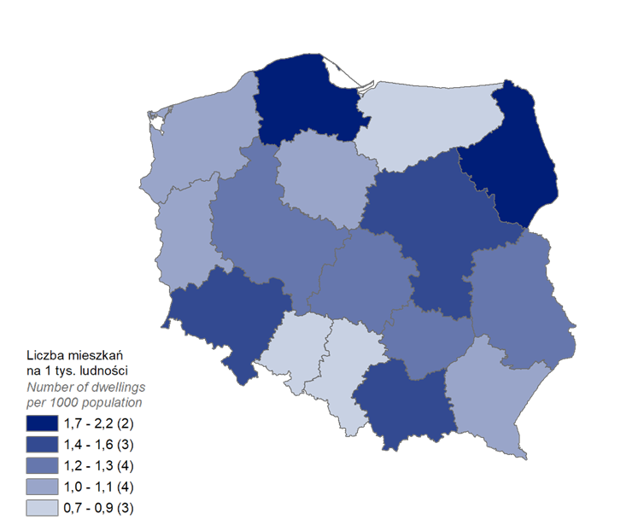
Mieszkania oddane do użytkowania w 1 kwartale 2024 r. w przeliczeniu na 1 tys. ludności
Województwo
podlaskie | 2.2
pomorskie | 1.7
małopolskie | 1.6
mazowieckie | 1.6
dolnośląskie | 1.4
lubelskie | 1.3
łódzkie | 1.2
świętokrzyskie | 1.2
wielkopolskie | 1.2
lubuskie | 1.1
zachodniopomorskie | 1.1
kujawsko-pomorskie | 1.0
podkarpackie | 1.0
śląskie | 0.9
warmińsko-mazurskie | 0.8
opolskie | 0.7

wykres 1
Struktura powierzchni użytkowej budynków niemieszkalnych oddanych do użytkowania w 1 kwartale 2024 r.
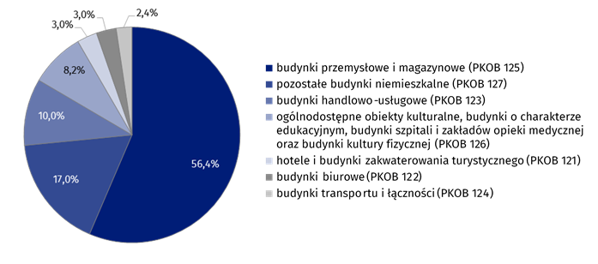
(PKOB 125) budynki przemysłowe i magazynowe | 56.4%
(PKOB 127) pozostałe budynki niemieszkalne | 17.0%
(PKOB 123) budynki handlowo-usługowe | 10.0%
(PKOB 126) ogólnodostępne obiekty kulturalne, budynki o charakterze edukacyjnym, budynki szpitali i zakładów opieki medycznej oraz budynki kultury fizycznej | 8.2%
(PKOB 121) hotele i budynki zakwaterowania turystycznego | 3.0%
(PKOB 122) budynki biurowe | 3.0%
(PKOB 124) budynki transportu i łączności | 2.4%

wykres 2
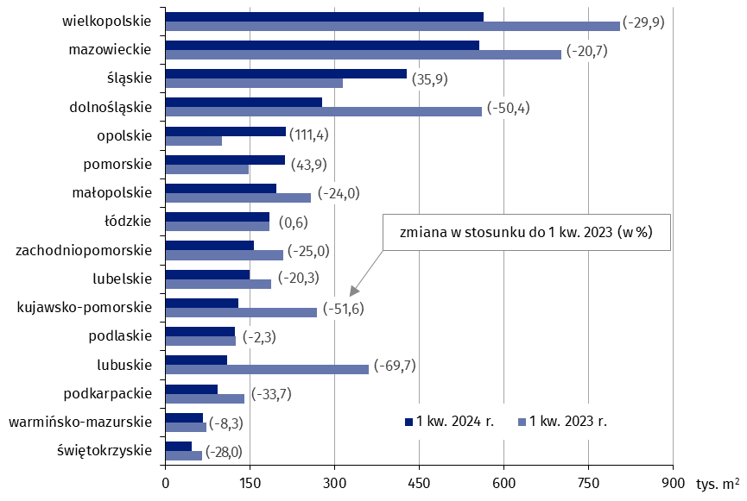
Powierzchnia użytkowa budynków niemieszkalnych oddanych do użytkowania w 1 kwartale 2024 r. według województw (tys. m2)
 | 1 kw. 2024 r. | 1 kw. 2023 r. | Zmiana
świętokrzyskie | 47,144 | 65,486 | (-28.0)
warmińsko-mazurskie | 67,737 | 73,854 | (-8.3)
podkarpackie | 92,854 | 139,959 | (-33.7)
lubuskie | 109,421 | 360,909 | (-69.7)
podlaskie | 122,949 | 125,865 | (-2.3)
kujawsko-pomorskie | 130,106 | 268,613 | (-51.6)
lubelskie | 149,723 | 187,798 | (-20.3)
zachodniopomorskie | 156,726 | 209,054 | (-25.0)
łódzkie | 185,471 | 184,335 | (0.6)
małopolskie | 196,357 | 258,394 | (-24.0)
pomorskie | 212,267 | 147,495 | (43.9)
opolskie | 213,864 | 101,160 | (111.4)
dolnośląskie | 278,807 | 561,733 | (-50.4)
śląskie | 428,140 | 315,040 | (35.9)
mazowieckie | 556,993 | 702,027 | (-20.7)
wielkopolskie | 564,908 | 806,337 | (-29.9)

wykres 3
Powierzchnia użytkowa budynków biurowych oddanych do użytkowania w 1 kwartale 2024 r. według województw (tys. m2)

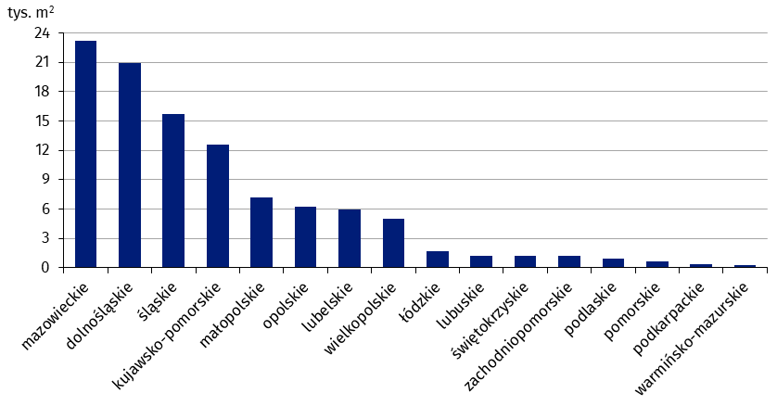
mazowieckie | 23,189
dolnośląskie | 20,958
śląskie | 15,673
kujawsko-pomorskie | 12,538
małopolskie | 7,221
opolskie | 6,258
lubelskie | 5,932
wielkopolskie | 5,035
łódzkie | 1,690
lubuskie | 1,257
świętokrzyskie | 1,254
zachodniopomorskie | 1,184
podlaskie | 898
pomorskie | 684
podkarpackie | 415
warmińsko-mazurskie | 320

wykres 4
Powierzchnia użytkowa budynków handlowo-usługowych oddanych do użytkowania w 1 kwartale 2024 r. według województw (tys. m2)

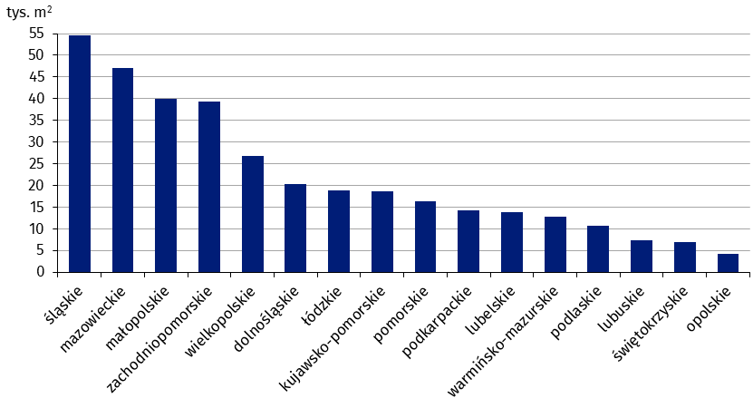
śląskie | 54,506
mazowieckie | 46,992
małopolskie | 39,927
zachodniopomorskie | 39,383
wielkopolskie | 26,722
dolnośląskie | 20,301
łódzkie | 18,924
kujawsko-pomorskie | 18,675
pomorskie | 16,400
podkarpackie | 14,267
lubelskie | 13,749
warmińsko-mazurskie | 12,868
podlaskie | 10,726
lubuskie | 7,336
świętokrzyskie | 6,905
opolskie | 4,191

wykres 5
Powierzchnia użytkowa budynków przemysłowych oddanych do użytkowania w 1 kwartale 2024 r. według województw (tys. m2)
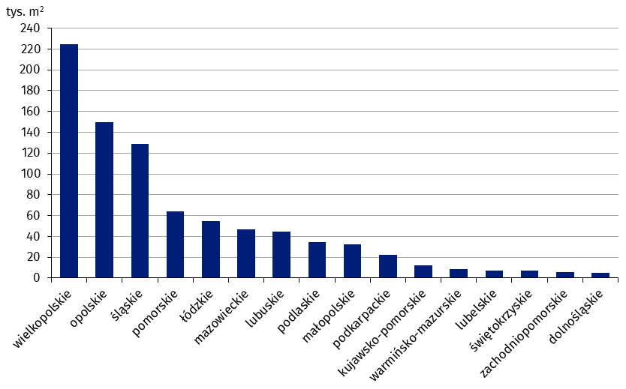
wielkopolskie | 224,772
opolskie | 149,386
śląskie | 128,748
pomorskie | 64,137
łódzkie | 54,633
mazowieckie | 46,661
lubuskie | 44,559
podlaskie | 34,806
małopolskie | 32,298
podkarpackie | 22,430
kujawsko-pomorskie | 12,013
warmińsko-mazurskie | 8,810
lubelskie | 7,023
świętokrzyskie | 6,944
zachodniopomorskie | 5,614
dolnośląskie | 4,614

wykres 6
Powierzchnia użytkowa budynków magazynowych oddanych do użytkowania w 1 kwartale 2024 r. według województw (tys. m2)

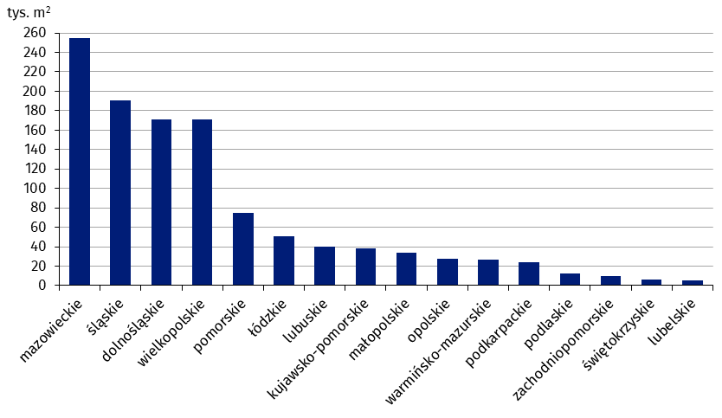
mazowieckie | 254,541
śląskie | 190,845
dolnośląskie | 170,922
wielkopolskie | 170,912
pomorskie | 74,734
łódzkie | 51,181
lubuskie | 39,636
kujawsko-pomorskie | 37,831
małopolskie | 33,604
opolskie | 27,854
warmińsko-mazurskie | 26,758
podkarpackie | 23,654
podlaskie | 12,159
zachodniopomorskie | 9,680
świętokrzyskie | 6,361
lubelskie | 5,599

wykres 7
Powierzchnia użytkowa budynków gospodarstw rolnych oddanych do użytkowania w 1 kwartale 2024 r. według województw (tys. m2)

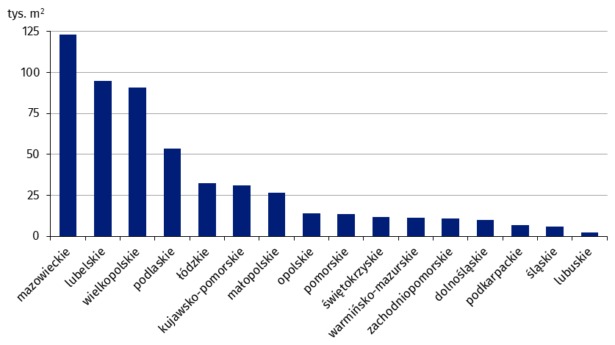
mazowieckie | 123,212
lubelskie | 94,797
wielkopolskie | 90,595
podlaskie | 53,393
łódzkie | 32,631
kujawsko-pomorskie | 30,863
małopolskie | 26,407
opolskie | 14,191
pomorskie | 13,592
świętokrzyskie | 11,740
warmińsko-mazurskie | 11,296
zachodniopomorskie | 11,030
dolnośląskie | 10,090
podkarpackie | 7,054
śląskie | 5,734
lubuskie | 2,260

wykres 8
Struktura powierzchni użytkowej nowych budynków niemieszkalnych, na których budowę wydano pozwolenia w 1 kwartale 2024 r.

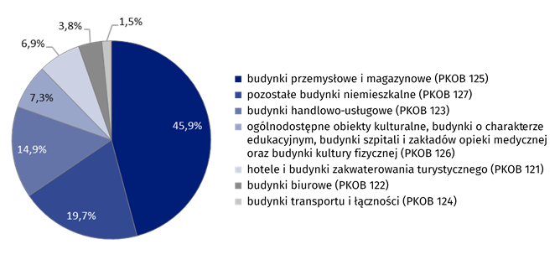
(PKOB 125) budynki przemysłowe i magazynowe | 45.9%
(PKOB 127) pozostałe budynki niemieszkalne | 19.7%
(PKOB 123) budynki handlowo-usługowe | 14.9%
(PKOB 126) ogólnodostępne obiekty kulturalne, budynki o charakterze edukacyjnym, budynki szpitali i zakładów opieki medycznej oraz budynki kultury fizycznej | 7.3%
(PKOB 121) hotele i budynki zakwaterowania turystycznego | 6.9%
(PKOB 122) budynki biurowe | 3.8%
(PKOB 124) budynki transportu i łączności | 1.5%

wykres 9
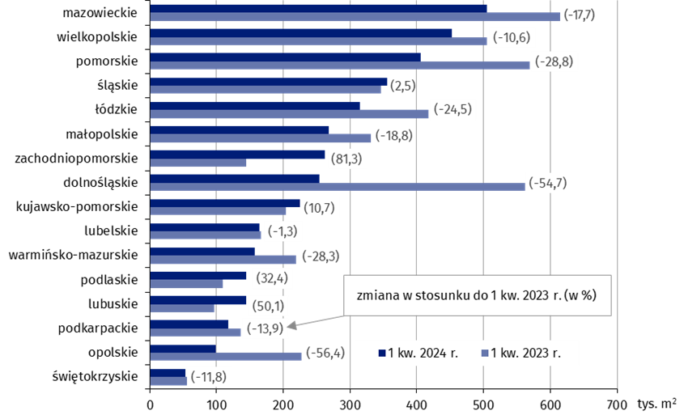
Powierzchnia użytkowa nowych budynków niemieszkalnych, na których budowę wydano pozwolenia w 1 kwartale 2024 r. według województw (tys. m2)
 | 1 kw. 2023 r. | 1 kw. 2024 r. | Zmiana
świętokrzyskie | 60,407 | 53,262 | (-11.8)
opolskie | 227,069 | 99,083 | (-56.4)
podkarpackie | 136,644 | 117,602 | (-13.9)
lubuskie | 96,146 | 144,354 | (50.1)
podlaskie | 109,420 | 144,831 | (32.4)
warmińsko-mazurskie | 219,366 | 157,197 | (-28.3)
lubelskie | 167,100 | 164,945 | (-1.3)
kujawsko-pomorskie | 203,502 | 225,262 | (10.7)
dolnośląskie | 562,562 | 254,751 | (-54.7)
zachodniopomorskie | 144,474 | 261,870 | (81.3)
małopolskie | 331,009 | 268,775 | (-18.8)
łódzkie | 417,717 | 315,375 | (-24.5)
śląskie | 346,624 | 355,142 | (2.5)
pomorskie | 569,344 | 405,628 | (-28.8)
wielkopolskie | 505,648 | 452,216 | (-10.6)
mazowieckie | 614,245 | 505,593 | (-17.7)

